상품제안서
독일 콕스타 젬마 양식기 세트 6인용 (24P) | 상품코드: S13086

 |  |  |  |  |  |  | 02-713-8555 | www.synergygift.co.kr
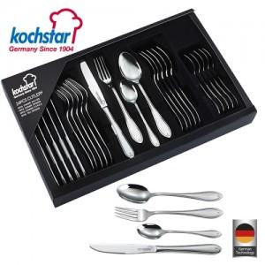

【상세/제작정보】

【인쇄/포장옵션】 | 레이저, 스티커 / 포장지포장

【공급단가】 | 수량 | 10~ | 50~ | 100~ | 500~ | 1,000~
*VAT별도 | 단가 | 61,360원 | 59,310원 | 57,270원 | 55,220원 | 53,180원

【상품 URL】 | https://www.synergygift.co.kr:443/src/goods_detail.php?gdno=16026

